关系图
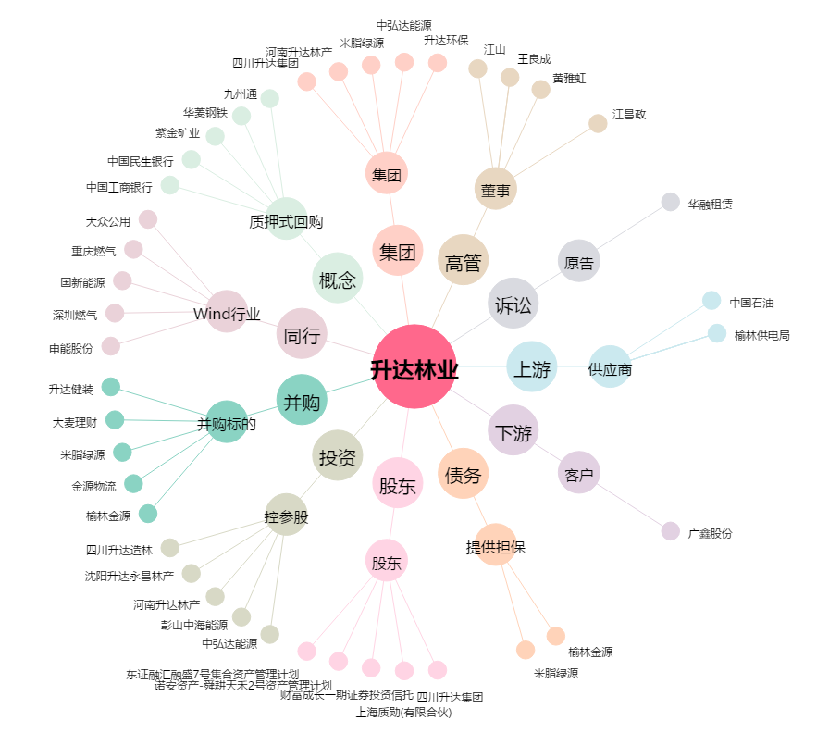
升达林业[002259.SZ] - 关系概览图

